Portico
Elemento | Información pòrtico |  |  | Matriz de grados de libertad |  |  |  |  |  | Àreas(m2) | Mòdulos de Young (kN/m) | Inercias(m4) | Módulo de cortante(kN/m) | Factor de forma | K de balasto | Matriz de coordenadas (m) |  |  |  | Fuerzas en los nodos (KN-KN*m) | Desplazamientos (m) |  | Fuerzas sobre las luces (KN-KN*m)
1 | Número nodos | 4 |  | 11 | 12 | 7 | 1 | 2 | 3 | 1 | 200,000,000 | 0.00001000 | 83333333.333 | 0 | 0 | 0 | 2.5 | 6 | 2.5 | 0 | 0 |  | xi | yi | zi | xf | yf | zf
2 | Número elementos | 3 |  | 1 | 2 | 3 | 4 | 5 | 6 | 1 | 200,000,000 | 0.00001000 | 83333333.333 | 0 | 0 | 6 | 2.5 | 6 | 0 | 0 | 0 | L1 | 0 | 0.36 | 0.48 | 0 | 0.84 | -0.72
3 | NGL | 12 |  | 9 | 10 | 8 | 4 | 5 | 6 | 1 | 200,000,000 | 0.00001000 | 83333333.333 | 0 | 0 | 0 | 0 | 6 | 0 | 0 | 0 | L2 | 0 | 0 | 0 | 0 | 0 | 0
4 | NGLL | 8 |  | 6 | 12 | 7 | 8 | 9 | 10 | 1 | 200,000,000 | 0.00001000 | 83333333.333 | 0 | 0 | 6 | 0 | 7.25 | 0 | 0 | 0 | L3 | 0 | 0 | 0 | 0 | 0 | 0
5 | NGLR | 4 |  | 10 | 11 | 12 | 14 | 15 | 13 | 1 | 200,000,000 | 0.00001000 | 83333333.333 | 0 | 0 | 9.5 | 6 | 9.5 | 0 | 0 | 0 | L4 | 0 | 0 | 0 | 0 | 0 | 0
6 | Área vigas rectàngulares (m^2) | 0.060000 |  | 7 | 8 | 9 | 10 | 11 | 12 | 1 | 200,000,000 | 0.00001000 | 83333333.333 | 0 | 0 | 0 | 4 | 3 | 4 | 0 | 0 | L5 | 0 | 0 | 0 | 0 | 0 | 0
7 | Área columnas circulares(m^2) | 0.19634954085 |  |  |  |  |  |  |  |  |  |  |  |  | 0 |  |  |  |  | 0 | 0 | L6 | 0 | 0 | 0 | 0 | 0 | 0
8 | Inercia vigas (m^4) | 0.0004500000 |  |  |  |  |  |  |  |  |  |  |  |  | 0 |  |  |  |  | 0 | 0
9 | Inercia columnas (m^4) | 0.0030680 |  |  |  |  |  |  |  |  |  |  |  |  | 0 |  |  |  |  | 0 | 0 | Carga viva |  |  |  |  | Carga muerta (Peso propio igual a la carga de acabados)
10 |  |  |  |  |  |  |  |  |  |  |  |  |  |  | 0 |  |  |  |  | 0 | 0 |  |  |  |  |  | P0(KN/m) | 2.76642 | RA | 6.91605
11 | Diametro columnas (cm) | 50 |  |  |  |  |  |  |  |  |  |  |  |  | 0 |  |  |  |  | 0 | 0 | RA | RA | 0.36 | RA | 6.75 | L(m) | 2.5 | RB | 6.91605
12 | Ancho vigas (cm) | 20 | OK |  |  |  |  |  |  |  |  |  |  |  | 0 |  |  |  |  | 0 | 0 | RB | RB | 0.84 | RB | 15.75 |  |  | MA | 2.8816875
13 | Altura vigas (cm) | 30 |  |  |  |  |  |  |  |  |  |  |  |  | 0 |  |  |  |  | 0 | 0 | MA | MA | 0.48 | MA | 11.25 |  |  | MB | -2.8816875
14 | Módulo de Young (MPa) | 20000 |  |  |  |  |  |  |  |  |  |  |  |  | 0 |  |  |  |  | 0 | 0 | MB | MB | -0.72 | MB | -16.875 |  |  |  | 0
15 | Poisson | 0.2 |  |  |  |  |  |  |  |  |  |  |  |  | 0 |  |  |  |  | 0 | 0 |  |  |  |  |  |  |  |  | 0
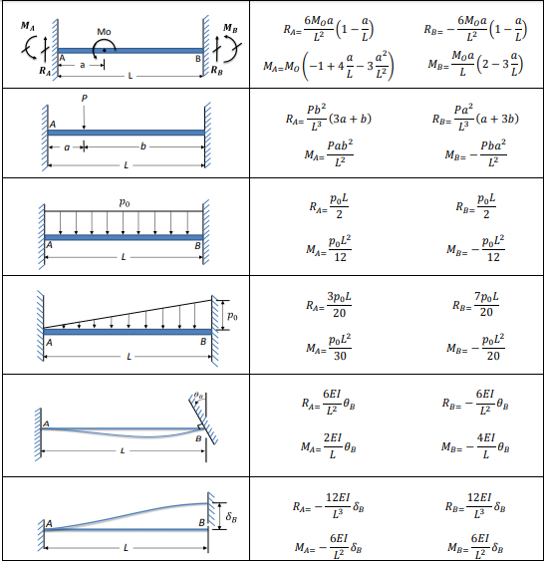
16 |  |  |  |  |  | M |  |  |  |  |  |  |  |  | 0 |  |  |  |  | 0 | 0 | P0(KN/m) | 100 | RA | 150 |  | P0(KN/m) | 2.76642 | RA | 11.06568
17 |  |  |  |  |  | a |  |  |  |  |  |  |  |  | 0 |  |  |  |  | 0 | 0 | L(m) | 3 | RB | 150 |  | L(m) | 4 | RB | 11.06568
18 |  |  |  |  |  | L |  |  |  |  |  |  |  |  | 0 |  |  |  |  | 0 | 0 |  |  | MA | 75 |  |  |  | MA | 7.37712
19 |  |  |  |  |  |  |  |  |  |  |  |  |  |  | 0 |  |  |  |  | 0 | 0 |  |  | MB | -75 |  |  |  | MB | -7.37712
20 |  |  |  |  |  | P(KN) | 100 | RA | 50 |  |  |  |  |  | 0 |  |  |  |  | 0 | 0 |  |  |  |  |  |  |  |  | 0
21 |  |  |  |  |  | a(m) | 5 | RB | 50 |  |  |  |  |  |  |  |  |  |  | 0 | 0 |  |  |  |  |  | P0(KN/m) | 2.76642 | RA | 8.29926
22 |  |  |  |  |  | b(m) | 5 | MA | 125 |  |  |  |  |  |  |  |  |  |  | 0 | 0 |  |  |  |  |  | L(m) | 3 | RB | 8.29926
 |  |  |  |  |  | L(m) | 10 | MB | -125 |  |  |  |  |  |  |  |  |  |  | 0 | 0 |  |  |  |  |  |  |  | MA | 4.14963
 |  |  |  |  |  |  |  |  |  |  |  |  |  |  |  |  |  |  |  | 0 | 0 |  |  |  |  |  |  |  | MB | -4.14963
 |  |  |  |  |  | P0(KN/m) | 0.4 | 3 | 1.2 | 75 | 25 |  |  |  |  |  |  |  |  | 0 | 0
 |  |  |  |  |  | L(m) | 6 | RB | 1.2 | 75 | 25 |  |  |  |  |  |  |  |  |  |  | Carga de viento
 |  |  |  |  |  |  |  | MA | 1.2 | 46.875 | 5.2083333333 |  |  |  |  |  |  |  |  |  |  | P0(KN/m) | 50 | RA | 45 |  |  | |
 |  |  |  |  |  |  |  | MB | -1.2 | -46.875 | -5.2083333333 |  |  |  |  |  |  |  |  |  |  | L(m) | 6 | RB | 105
 |  |  |  |  |  |  |  |  |  |  |  |  |  |  |  |  |  |  |  |  |  |  |  | MA | 60
 |  |  |  |  |  | P0(KN/m) | 0.4 | RA | 0.36 |  |  |  |  |  |  |  |  |  |  |  |  |  |  | MB | -90
 |  |  |  |  |  | L(m) | 6 | RB | 0.84
 |  |  |  |  |  |  |  | MA | 0.48
 |  |  |  |  |  |  |  | MB | -0.72

